关系图
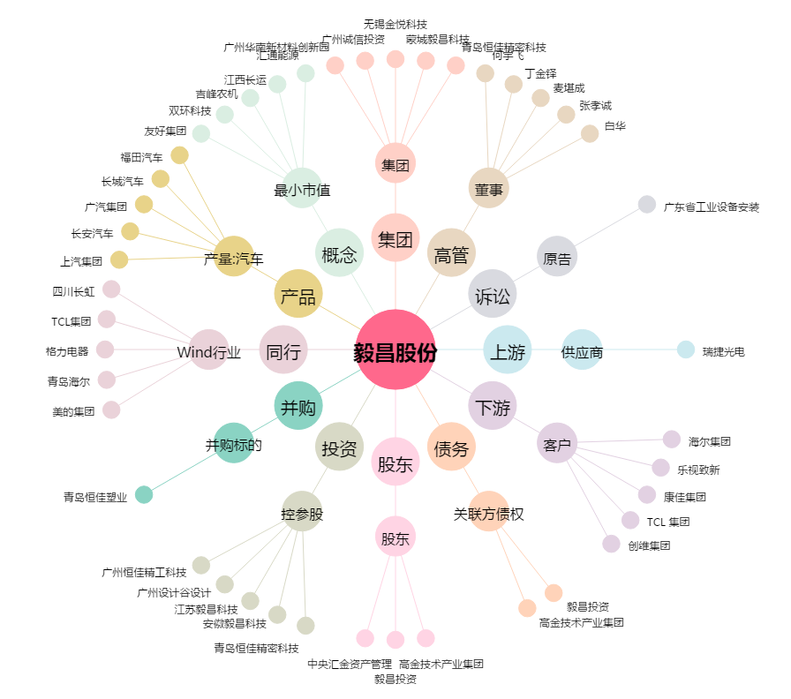
毅昌股份[002420.SZ] - 关系概览图

